상품제안서
에디토 초강력 에어컨 접이식 목에거는 냉각 휴대용 손 선풍기 | 상품코드: F32724

 |  |  |  |  |  |  | 02-412-0044 | www.easy1.co.kr
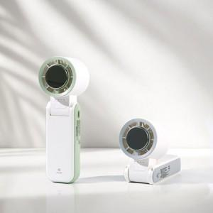

【상세/제작정보】

【인쇄/포장옵션】 | 레이저 / 포장지포장

【공급단가】 | 수량 | 50~ | 100~ | 500~ | 1,000~ | 2,000~
*VAT별도 | 단가 | 20,400원 | 20,060원 | 19,550원 | 19,210원 | 18,700원

【상품 URL】 | https://dev.easy1.co.kr:443/src/goods_detail.php?gdno=32724

